Voorbeeld plan
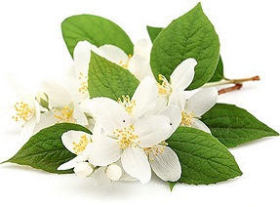
A
aa
Nederlands naam: A
Bloeitijd: ⬛⬜⬜⬜⬛⬜⬜⬛⬜⬜⬛⬜
Kleur: BLAUW

Dit is heel veel tekst en waarom dat zo is dat weet ik ook niet meerDit is heel veel tekst en waarom dat zo is dat weet ik ook niet meerDit is heel veel tekst en waarom dat zo is dat weet ik ook niet meerDit is heel veel tekst en waarom dat zo is dat weet ik ook niet meerDit is heel veel tekst en waarom dat zo is dat weet ik ook niet meerDit is heel veel tekst en waarom dat zo is dat weet ik ook niet meerDit is heel veel tekst en waarom dat zo is dat weet ik ook niet meerDit is heel veel tekst en waarom dat zo is dat weet ik ook niet meerDit is heel veel tekst en waarom dat zo is dat weet ik ook niet meer

ddd
ddd
Nederlands naam: dd
Bloeitijd: ⬜⬜⬜⬜⬜⬜⬛⬜⬜⬜⬜⬜
Kleur: ROOD

Niet veel tekst Maar wel een beetje tekst Niet veel tekst Maar wel een beetje tekst Niet veel tekst Maar wel een beetje tekst Niet veel tekst Maar wel een beetje tekst Niet veel tekst Maar wel een beetje tekst Niet veel tekst Maar wel een beetje tekst

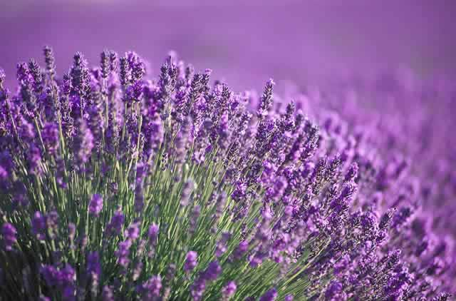
ddddd
aad
Nederlands naam: plant met ned naam
Bloeitijd: ⬜⬜⬜⬜⬜⬜⬛⬜⬛⬜⬜⬜
Kleur: BLAUW

ddddsfdfDit is heel veel tekst en waarom dat zo is dat weet ik ook niet meerDit is heel veel tekst en waarom dat zo is dat weet ik ook niet meerDit is heel veel tekst en waarom dat zo is dat weet ik ook niet meerDit is heel veel tekst en waarom dat zo is dat weet ik ook niet meerDit is heel veel tekst en waarom dat zo is dat weet ik ook niet meer

rr
Rode roos
Nederlands naam: Rode roos
Bloeitijd: ⬜⬜⬛⬛⬛⬛⬛⬜⬜⬜⬜⬜
Kleur: ROOD

Niet veel tekst Maar wel een beetje tekst Niet veel tekst Maar wel een beetje tekst Niet veel tekst Maar wel een beetje tekst Niet veel tekst Maar wel een beetje tekst Niet veel tekst Maar wel een beetje tekst Niet veel tekst Maar wel een beetje tekst

